Indice
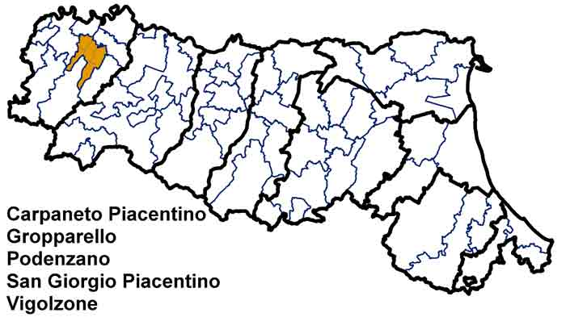
Carta d'Identità
 | Unione Valnure e Valchero
 | Dati di Sintesi
 | Le Spese dell’Unione
 | Le Risorse per le gestioni associate
 | Le funzioni associate in cifre
 | L’andamento delle funzioni associate
 | Completezza
 | Codice:
 | 2080616020

Andamento
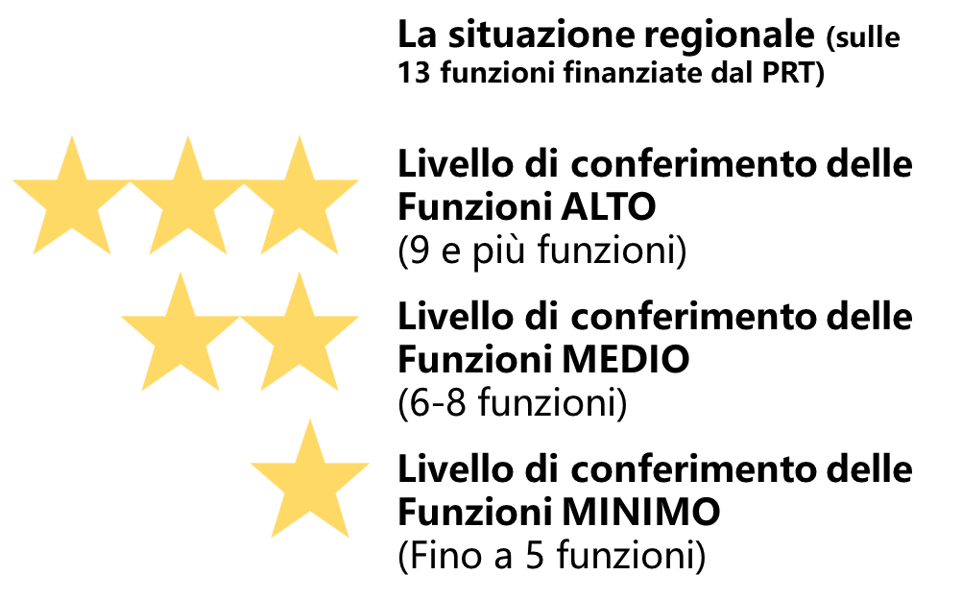
← Indice

 | L'andamento delle funzioni associate
 |  | Funzioni delegate da tutti i Comuni – N. | Funzioni delegate da una parte dei Comuni o in sub-ambito
 | Anno 2016 | 8 finanziate dal PRT + 3 | 1
 | Anno 2017 | 8 finanziate dal PRT + 3 | 1
 | Anno 2018 [1] [2] | 9 finanziate dal PRT + 2 | 1
 | [1]Specificare il N di funzioni finanziate dal PRT e quelle NON finanziate dal PRT. ES: n. Funzioni finanziate dal PRT + n. funzioni NON finanziate dal PRT . In questi campi sono stati riportati i dati dichiarati nell'istruttoria 2018e sono quindi da aggiungere le funzioni NON finanziate dal PRT [2]Rispetto al 2016 e 2017 nel 2018 le funzioni sono state riorganizzate: - SUAP, SUE, Sismica sono accorpate in un' unica funzione; - LLPP, energia, ambiente sono accorpate in un'unica funzione - ICT non finanziata nel 2016-2017

